Foglio1
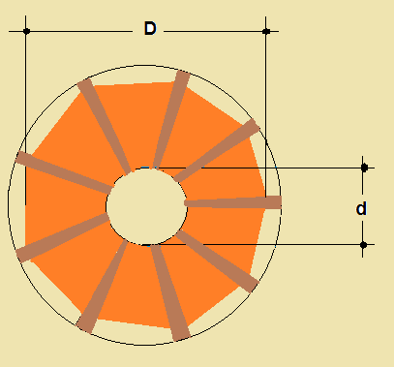

 |  |  |  | L= Induttanza | m H
 |  |  |  | n= numero spire per centimetro | n°
 |  |  |  | N= numero spire complessivo | n°
 |  |  |  | D= diametro massimo in cm | cm
 |  |  |  | d= diametro minimo in cm | cm
 |  |  |  | Ф = diametro conduttore | mm
 |  |  |  | K = coefficiente dipendente dal rapporto d/D

INPUT |  | OUTPUT |  | Per il calcolo dell'induttanza si è utilizzata la formula:
Ф (mm) | 0.70 | spire/cm | 14.29
D (cm) | 10.00 | spire | 36 | L=0,85 x D3 x n2 x K/1000
d (cm) | 5.00 | K | 0.68
 |  | d/D | 0.50 | La formula è proposta dal MONTU' nel testo:
 |  | L (m H) | 117.96 | “ RADIO “ - HOEPLI 1929 -

